If
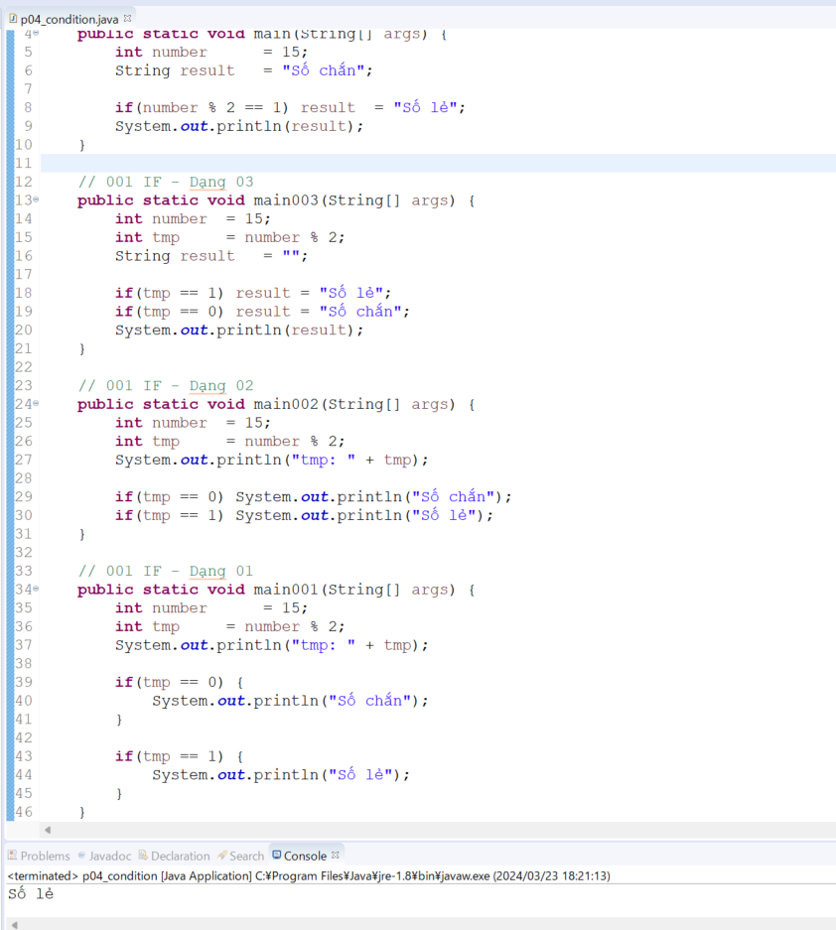
java_training
 | src
 |  | ph1_basic
 |  |  | p01_introduce.java
 |  |  | p02_variable.java
 |  |  | p03_operator.java
 |  |  | p04_condition.java |  | → | new

java\java_training\src\ph1_basic\p04_condition.java
package ph1_basic;

public class p04_condition {
 | public static void main(String[] args) {
 |  | int number = 15;
 |  | String result = "Số chắn";

 |  | if(number % 2 == 1) result = "Số lẻ";
 |  | System.out.println(result);
 | }

 | // 001 IF - Dạng 03
 | public static void main003(String[] args) {
 |  | int number | = 15;
 |  | int tmp |  | = number % 2;
 |  | String result | = "";

 |  | if(tmp == 1) result | = "Số lẻ";
 |  | if(tmp == 0) result | = "Số chắn";
 |  | System.out.println(result);
 | }

 | // 001 IF - Dạng 02
 | public static void main002(String[] args) {
 |  | int number | = 15;
 |  | int tmp |  | = number % 2;
 |  | System.out.println("tmp: " + tmp);

 |  | if(tmp == 0) System.out.println("Số chắn");
 |  | if(tmp == 1) System.out.println("Số lẻ");
 | }

 | // 001 IF - Dạng 01
 | public static void main001(String[] args) {
 |  | int number |  | = 15;
 |  | int tmp |  | = number % 2;
 |  | System.out.println("tmp: " + tmp);

 |  | if(tmp == 0) {
 |  |  | System.out.println("Số chắn");
 |  | }

 |  | if(tmp == 1) {
 |  |  | System.out.println("Số lẻ");
 |  | }
 | }
}

Thực thi

If else
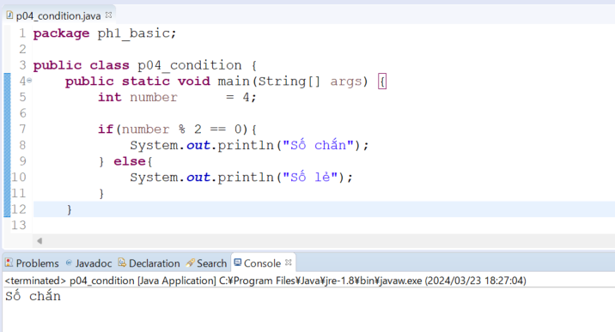
java_training
 | src
 |  | ph1_basic
 |  |  | p01_introduce.java
 |  |  | p02_variable.java
 |  |  | p03_operator.java
 |  |  | p04_condition.java |  | → | edit

java\java_training\src\ph1_basic\p04_condition.java
package ph1_basic;

public class p04_condition {
 | public static void main(String[] args) {
 |  | int number = 4;

 |  | if(number % 2 == 0){
 |  |  | System.out.println("Số chắn");
 |  | } else{
 |  |  | System.out.println("Số lẻ");
 |  | }
 | }

 | // 001 IF - Dạng 04
 | public static void main004(String[] args) {
 |  | int number |  | = 15;
 |  | String result | = "Số chắn";

 |  | if(number % 2 == 1) result | = "Số lẻ";
 |  | System.out.println(result);
 | }

 | // 001 IF - Dạng 03
 | public static void main003(String[] args) {
 |  | int number | = 15;
 |  | int tmp |  | = number % 2;
 |  | String result | = "";

 |  | if(tmp == 1) result | = "Số lẻ";
 |  | if(tmp == 0) result | = "Số chắn";
 |  | System.out.println(result);
 | }

 | // 001 IF - Dạng 02
 | public static void main002(String[] args) {
 |  | int number | = 15;
 |  | int tmp |  | = number % 2;
 |  | System.out.println("tmp: " + tmp);

 |  | if(tmp == 0) System.out.println("Số chắn");
 |  | if(tmp == 1) System.out.println("Số lẻ");
 | }

 | // 001 IF - Dạng 01
 | public static void main001(String[] args) {
 |  | int number |  | = 15;
 |  | int tmp |  | = number % 2;
 |  | System.out.println("tmp: " + tmp);

 |  | if(tmp == 0) {
 |  |  | System.out.println("Số chắn");
 |  | }

 |  | if(tmp == 1) {
 |  |  | System.out.println("Số lẻ");
 |  | }
 | }
}

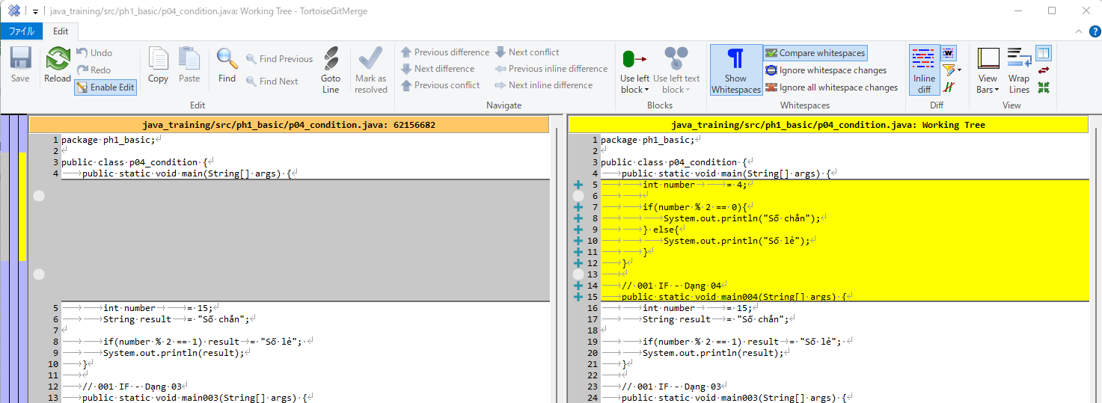

Thực thi

